Formato
 |  | TODAS LAS FUENTES CON | IBM PLEX SANS
 |  | EL titulo del pais y disponible / no disponible : SIEMPRE IGUALES, SOLO CAMBIA LA BANDERA |  | BUSCAR BANDERA DE CADA PAIS (UTILIZAR EN LO POSIBLE CIRCULAR -> JOYPIXELS0-)
 |  | USAR EL MISMO COLOR DE RESALTADO PARA TODOS |  | https://emojipedia.org/
 |  | LOS TITULOS A LA IZQUIERDA, VAN CON EL COLOR : "CLOSE TO DARK GRAY 30"
 |  | TODOS LOS DEMAS TITULOS VAN CON EL COLOR : "CLOSE TO DARK GRAY 30" Y ADEMAS EN NEGRILLAS
 |  | EL TEXTO A LA DERECHA SIEMPRE VA CON EL COLOR : "CLOSE TO DARK GRAY 20"

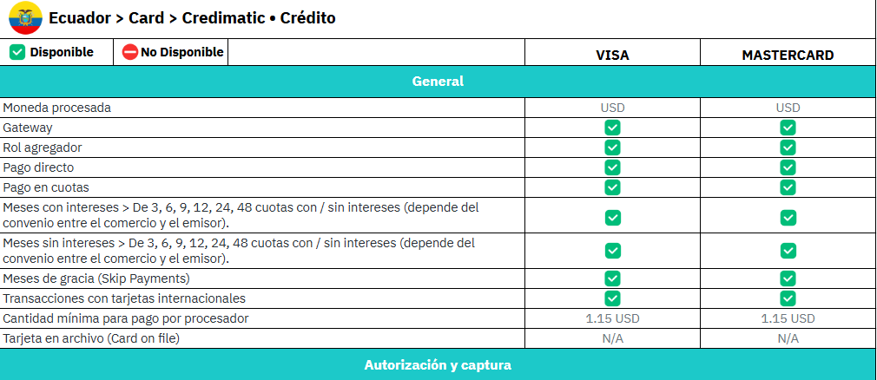
 |  |  |  |  | TAMAÑO: 11, COLOR
 | TAMAÑO: 11
 | COLOR:

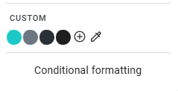

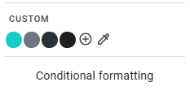

 |  |  |  |  | TAMAÑO: 12
TAMAÑO: 12

 |  |  |  |  | TAMAÑO: 11

COLOR:

